Tablero Modelo
 |  |  |  |  | Tablero de comando integral PROFERTIL SA
 | Perspectiva | Objetivo estratégico | Iniciativa | Meta | Indicador | Objetivo ideal | Unidad de Medida | Frecuencia de medición | Fórmula / KPI
 | Financiera | Diversificar ingresos | Exportar hacia el exterior | Reducir el riesgo de la dependencia del mercado interno | Incremento de capital total | 39% | Porcentaje | Semestral | Capital actual - Capital inicial) / Capital inicial) * 100
 | Financiera | Aumentar la capacidad productiva | Inversión incremental de los socios para la construcción de una nueva planta | Capacidad para producir al mercado interno e internacional | Flujo de efectivo disponible | 1,200,000,000 USD | Dólares | Por Proyecto | (Dólares Disponibles / Dolares para la inversión) *100

 | Procesos Internos | Producir en una capacidad ideal | Medición de la capacidad total y determinar la producción ideal rentable | No sufrir una ociosidad productiva | Producción ideal de la planta | 80% | Porcentaje | Anual | (Producción Unificada total / Producción Unificada ideal) * 100
 | Procesos Internos | Tener una producción ideal por mercado | Diversificar la producción por mercado y determinar la producción ideal para c/u | Producción ideal y sin sobrantes | Producción ideal por fertilizante | 1194000 | Toneladas | Anual | (Producción Real / Producción ideal) * 100

 | Capacitación/innovación | Comercializar internacionalmente | Desarrollo de un nuevo sector de ventas | Equipo especializado en comercio internacional | Promedio de horas de capacitación por trabajador | 50 | Horas | Por Proyecto | (Cant. de horas capacitación total / capacidad de hora comercio internacional) *100

 | Cliente | Cartera internacional | Captación de nuevos clientes en Brasil, China, EEUU, India e Indonesia a través de un equipo especializado | Aumentar y diversificar la cartera de clientes | Cartera de clientes ideal por segmento | 260 clientes mercado interno 160 clientes mercado internacional | Clientes | Trimestral | (Cantidad de clientes Total /Cantidad de clientes del mercado interno) *100

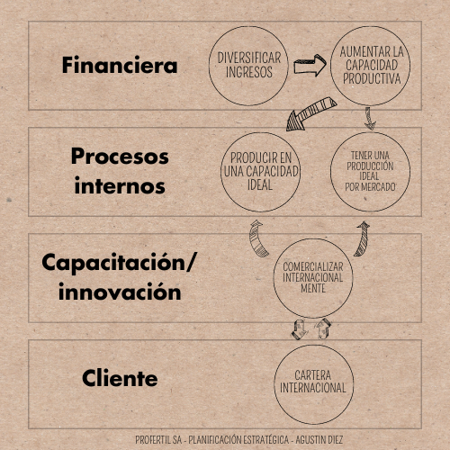

Objetivo estratégico | Iniciativa | Meta | Indicador | Objetivo ideal | Unidad de Medida | Frecuencia de medición | Fórmula / KPI
Diversificar ingresos | Exportar hacia el exterior | Reducir el riesgo de la dependencia del mercado interno | Incremento de capital total | 39% | Porcentaje | Semestral | Capital actual - Capital inicial) / Capital inicial) * 100
Aumentar la capacidad productiva | Inversión incremental de los socios para la construcción de una nueva planta | Capacidad para producir al mercado interno e internacional | Flujo de efectivo disponible | 1,200,000,000 USD | Dólares | Por Proyecto | (Dólares Disponibles / Dolares para la inversión) *100
Producir en una capacidad ideal | Medición de la capacidad total y determinar la producción ideal rentable | No sufrir una ociosidad productiva | Producción ideal de la planta | 80% | Porcentaje | Anual | (Producción Unificada total / Producción Unificada ideal) * 100
Tener una producción ideal por mercado | Diversificar la producción por mercado y determinar la producción ideal para c/u | Producción ideal y sin sobrantes | Producción ideal por fertilizante | 1194000 | Toneladas | Anual | (Producción Real / Producción ideal) * 100
Comercializar internacionalmente | Desarrollo de un nuevo sector de ventas | Equipo especializado en comercio internacional | Promedio de horas de capacitación por trabajador | 50 | Horas | Por Proyecto | (Cant. de horas capacitación total / capacidad de hora comercio internacional) *100
Cartera internacional | Captación de nuevos clientes en Brasil, China, EEUU, India e Indonesia a través de un equipo especializado | Aumentar y diversificar la cartera de clientes | Cartera de clientes ideal por segmento | 260 clientes mercado interno 160 clientes mercado internacional | Clientes | Trimestral | (Cantidad de clientes Total /Cantidad de clientes del mercado interno) *100

